Identificação
Prefeitura do Município de Itajobi ESTADO DE SÃO PAULO CNPJ 45.126.851/0001-13

PROJETO BÁSICO - Execução Indireta

ANEXO 13 b - Projeto Técnico de Estradas Rurais: Reabilitação de “trechos críticos”

Nº do Projeto: | 11-250-01-2017

1. IDENTIFICAÇÃO DO PROJETO

MUNICÍPIO: ITAJOBI | ESTRADAS "A" e "B".

Nome da Estrada | Sigla | Extensão do trecho serviço de reabilitação (km)
VILA AÇAÍ | IJO-352 | 1.50
VILA AÇAÍ | IJO-352 | 0.60
VILA AÇAÍ | IJO-352 | 0.15
VILA AÇAÍ | IJO-352 | 0.42
VILA AÇAÍ | IJO-352 | 0.30
VILA AÇAÍ | IJO-352 | 0.58
VILA AÇAÍ | IJO-352 | 0.86
VILA AÇAÍ | IJO-352 | 1.35
BOA SORTE | IJO - 050 | 0.20
BOA SORTE | IJO - 050 | 0.30
BOA SORTE | IJO - 050 | 0.42
BOA SORTE | IJO - 050 | 0.29
BOA SORTE | IJO - 050 | 0.40
BOA SORTE | IJO - 050 | 0.18
BOA SORTE | IJO - 050 | 0.49
BOA SORTE | IJO - 050 | 0.90
BOA SORTE | IJO - 050 | 0.18
BOA SORTE | IJO - 050 | 0.18
BOA SORTE | IJO - 050 | 0.94
BOA SORTE | IJO - 050 | 0.27
BOA SORTE | IJO - 050 | 0.47
BOA SORTE | IJO - 050 | 0.30
EXTENSÃO TOTAL |  | 11.28

2. JUSTIFICATIVA DO PROJETO E ESTRATÉGIA DE PRIORIZAÇÃO.
ASSOCIAÇÃO DOS PEQUENOS PRODUTORES RURAIS DE ITAJOBI – SP possui plano de negócio aprovado pelo PDRS - Microbacias II, que encontra se em fase de implantação. A Prefeitura Municipal de ITAJOBI, município sede da organização, manifestou interesse em firmar convênio com a Secretaria de Agricultura e Abastecimento do Estado de São Paulo - SAA, através do referido programa, com finalidade de requerer recursos financeiros para melhoria da malha viária municipal, visando dar condições de trafegabilidade às estradas em que trafegam os produtores que participam do plano de negócio, facilitando o escoamento da produção. A seleção das estradas e trechos objeto deste projeto foi realizada em conformidade com os critérios sugeridos pelo Projeto Microbacias II (anexo 12b). Os serviços de reabilitação dos trechos críticos irão contribuir com negócio proposto pela organização dos produtores rurais uma vez que o acesso a maioria das propriedades dos integrantes da proposta será facilitado, proporcionando segurança aos usuários, melhorando a trafegabilidade para escoamento da produção agropecuária e na melhoria da qualidade de vida da população facilitando o transporte de alunos, o acesso à saúde e lazer.

3. Mapa de Localização do(s) trecho(s) VILA AÇAI

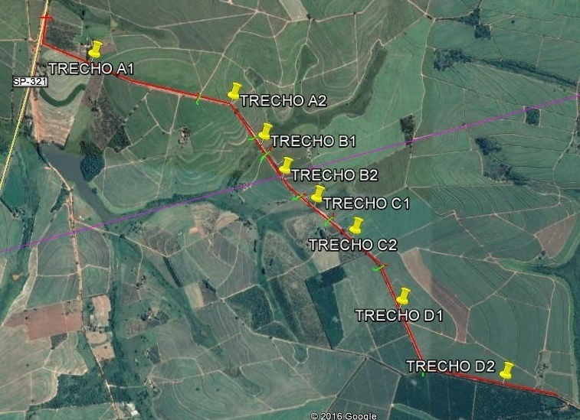

4. Mapa de Localização do(s) trecho(s) BOA SORTE

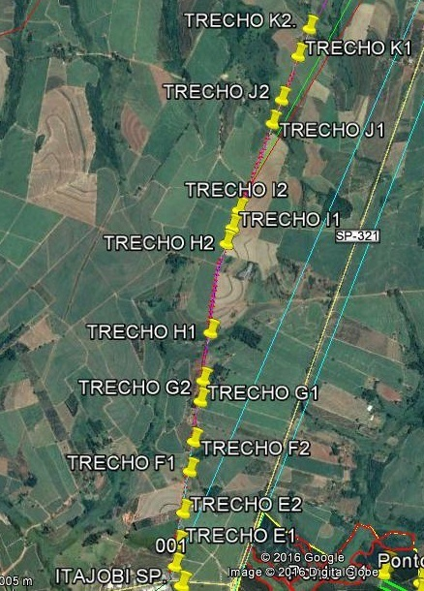

Inv Foto
Prefeitura do Município de Itajobi
ESTADO DE SÃO PAULO CNPJ 45.126.851/0001-13

Inventário fotográfico VILA AÇAI

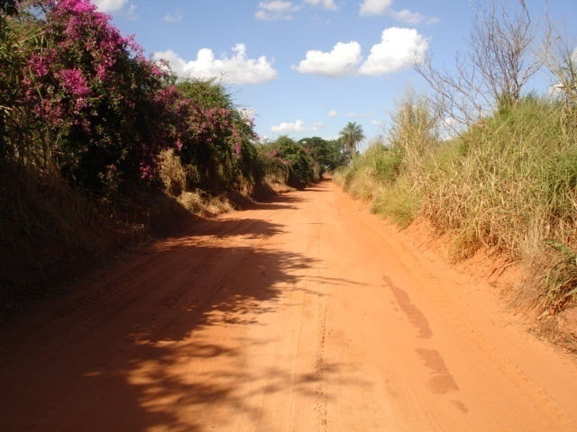 | 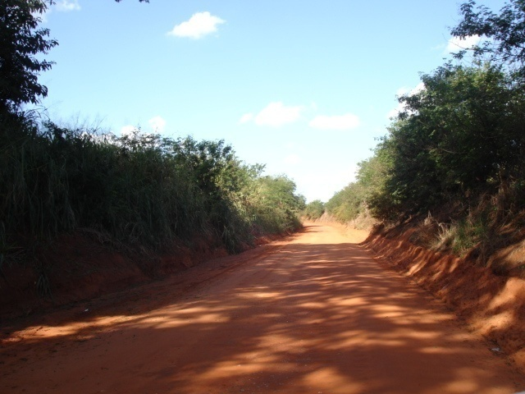
Foto 1: Vista inicio do trecho A1 | Foto 2: Vista intermediária trecho A1

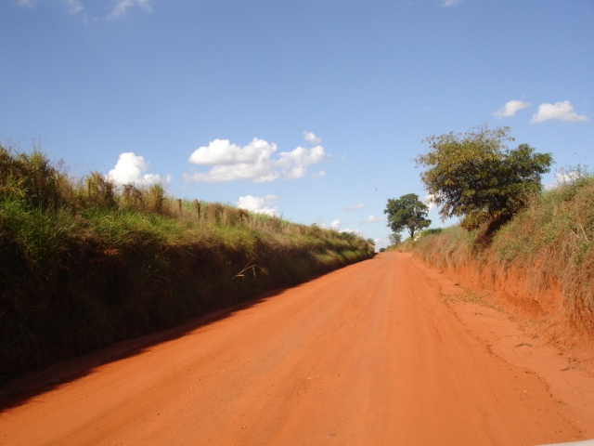 | 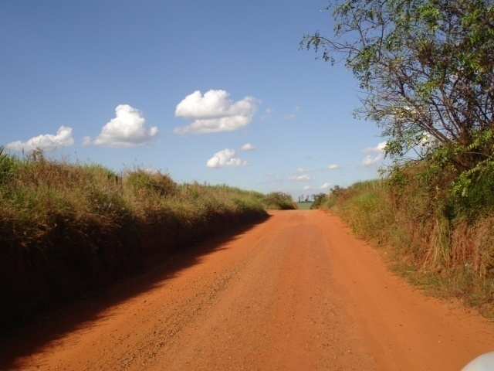
Foto 3: Vista intermediária trecho A1 | Foto 4: Vista do final trecho A1

Foto 5: Vista inicio do trecho A2 | Foto 6: Vista meio para final do trecho A2

Foto 7: vista inicio e final do trecho B1 | Foto 8 Vista inicio do trecho B2
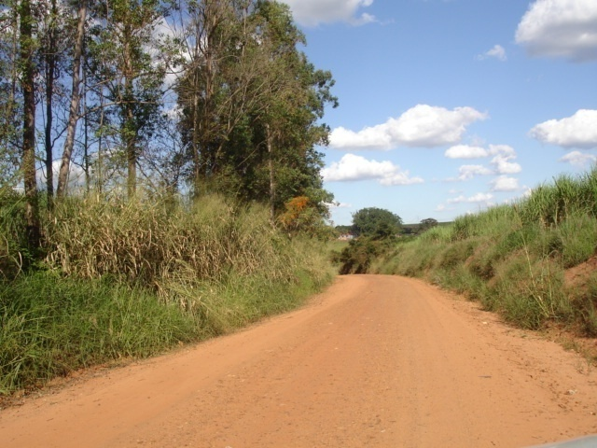 | 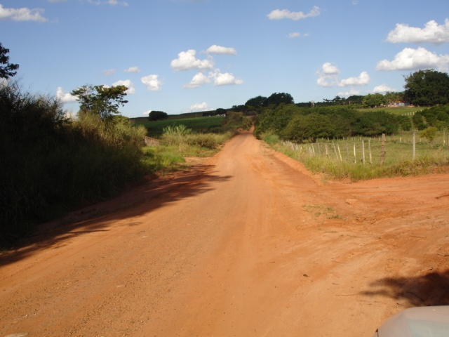

Foto 9: Vista intermediária do trecho C1 | Foto 10: Vista início do treho C2

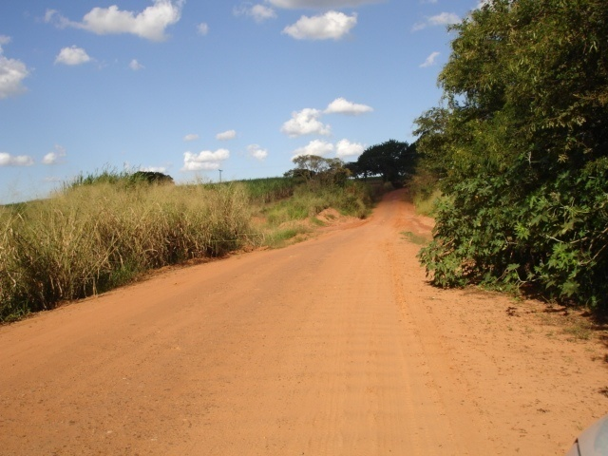 | 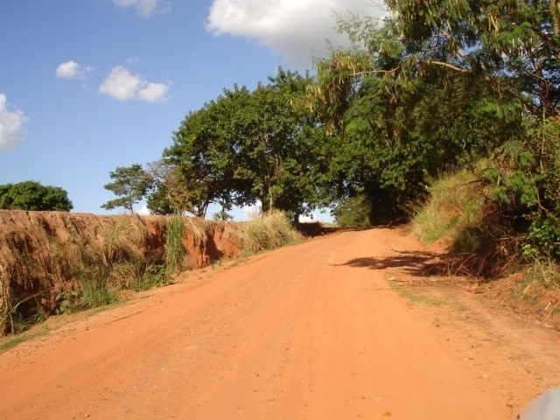
Foto 11:Vista para final do trecho C2 | Foto 12: - Vista Inicio do trecho D1

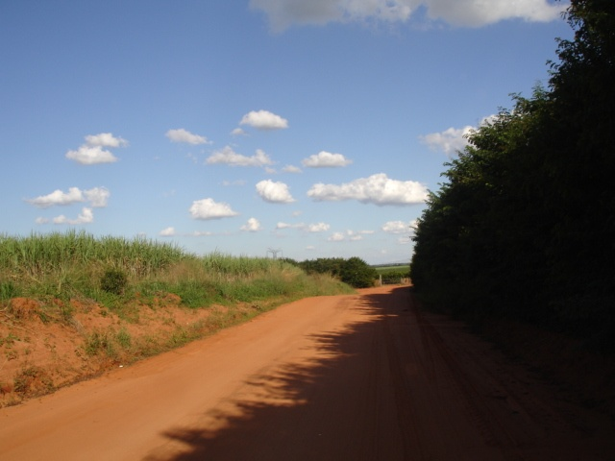 | 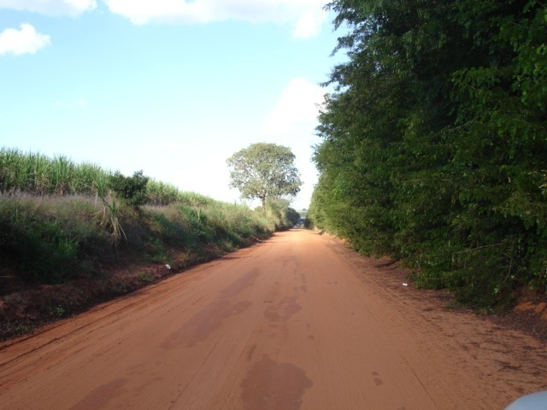
Foto 13: Vista do trecho D1 | Foto 13: Vista inicio trecho D2
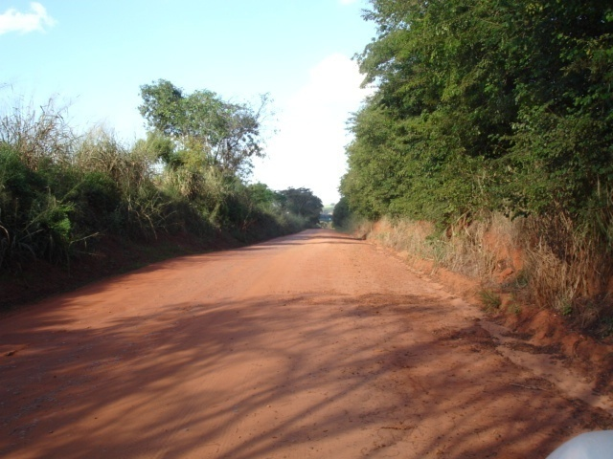 | 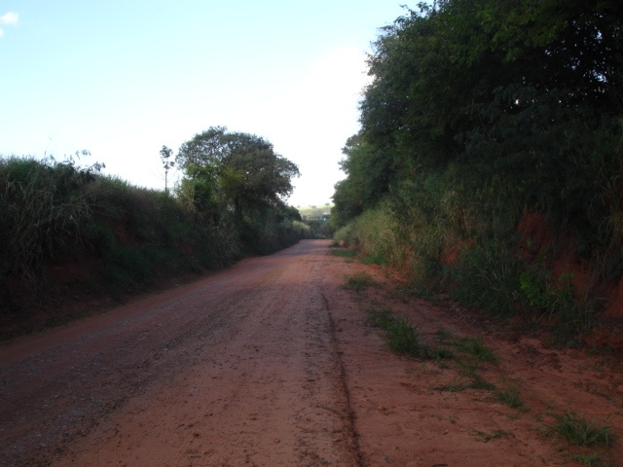
Foto 14: Vista intermediária do trecho D2 | Foto 18- Vista intermediária do trecho D2
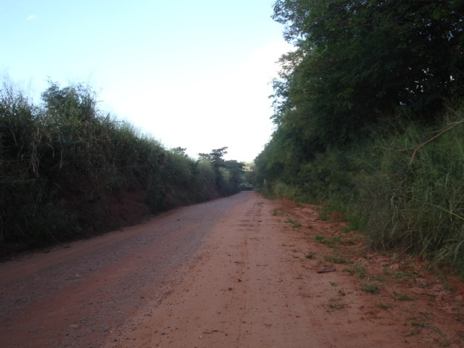
Foto 19- Vista para o final do trecho D2.

Registro fotográfico BOA SORTE IJO 050
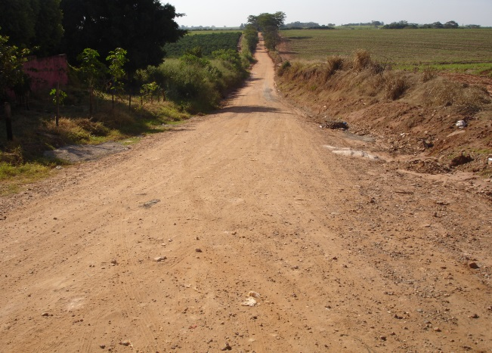 | 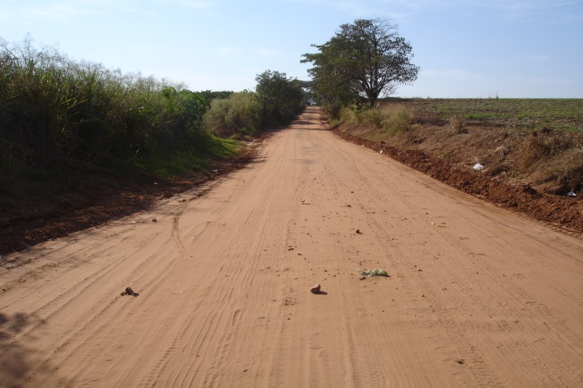
trecho E1- 200m- drenagem ineficiente. Declive. | trecho E2- 300m- ponto sem escoamento. Aclive.

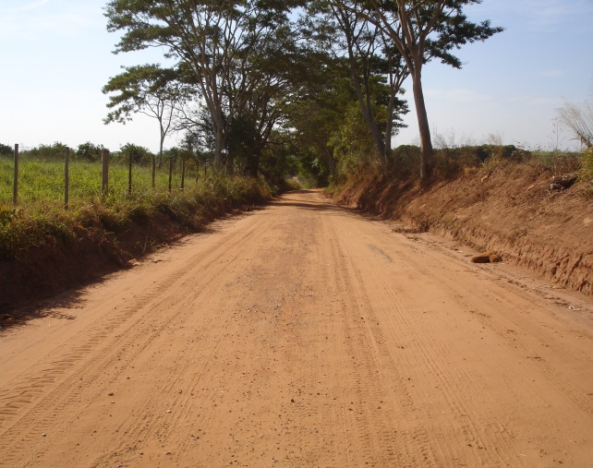 | 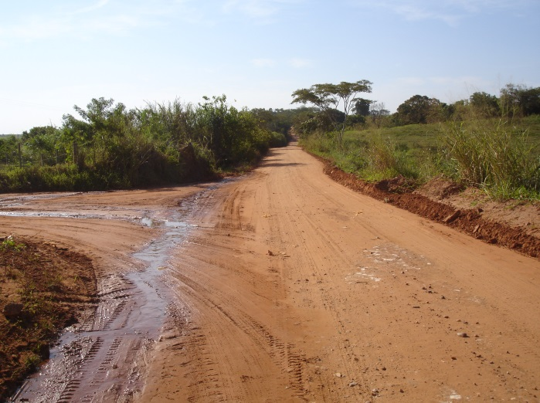
trecho F1- 420m- sem escoamento laterais | trecho F2- 290m- drenagem ineficiente.

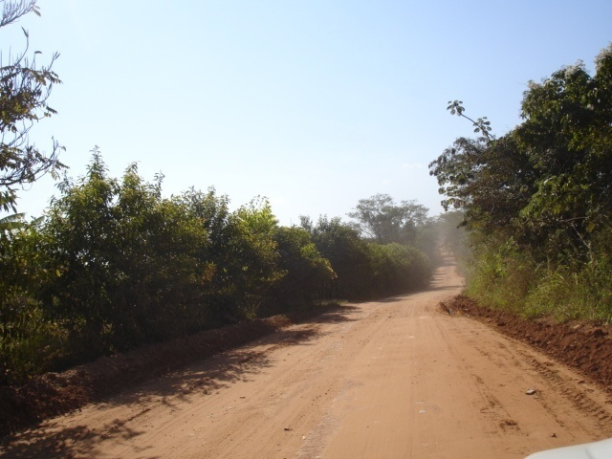 | 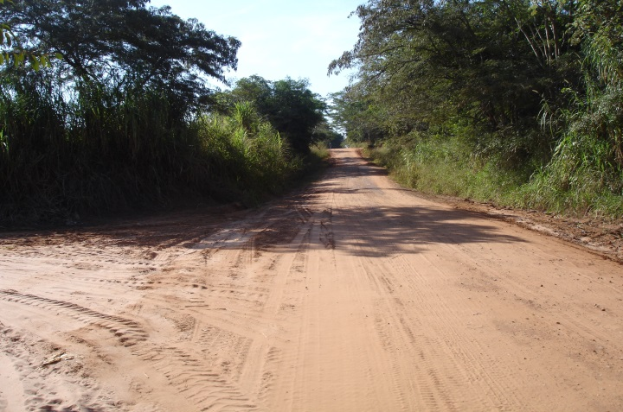
trecho F2- topografia plana-drenagem ineficiente | trecho G1- 400m- plataforma irregular. Aclive.

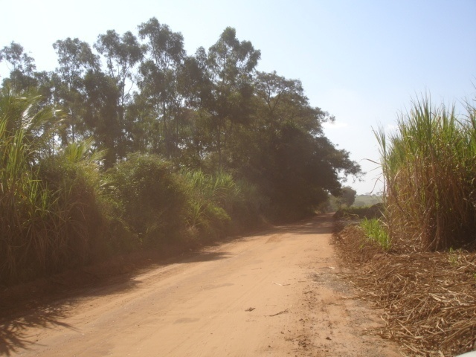 | 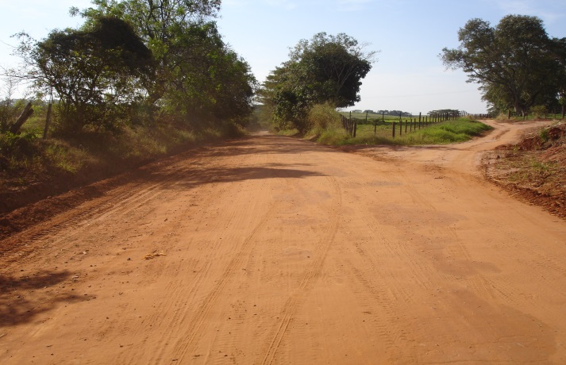
trecho G2- 180m- sem escoamento lateral. Plano. | trecho H1- 490m- drenagem ineficiente. Declive

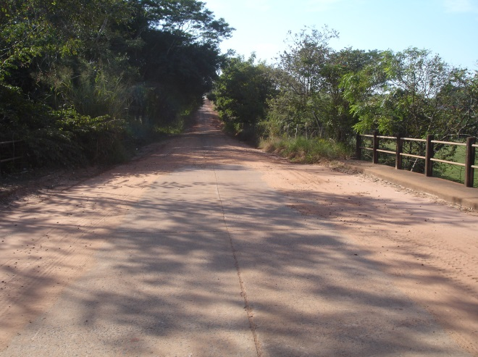 | 
trecho H2- 900m- ausencia de saida de águas. | trecho H2- material granular sem incorporação. Aclive.

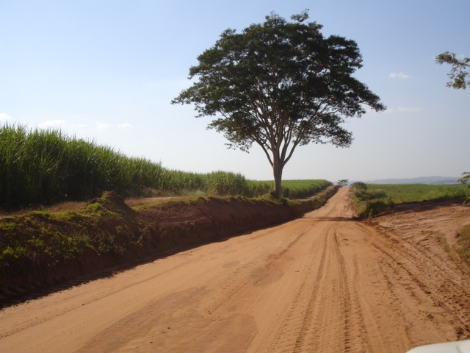 | 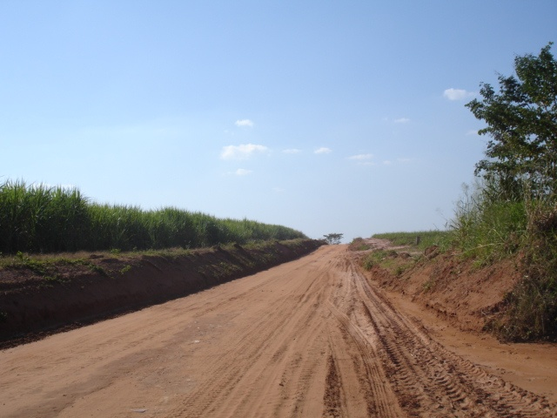
trecho I1- 180m- presença de areião. Declive. | trecho I2- 180m- drenagem ineficiente. Aclive.

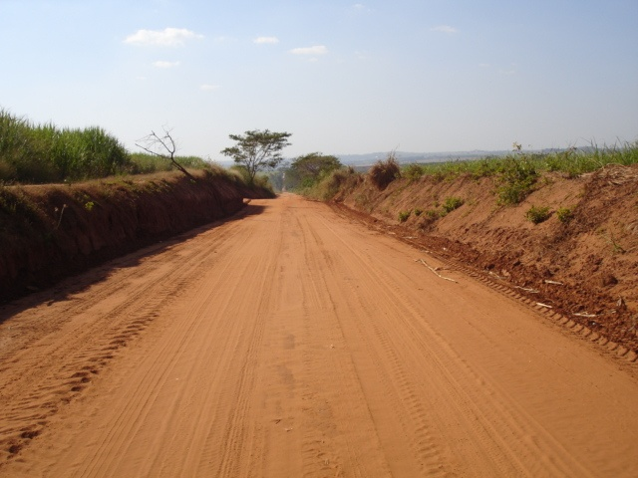 | 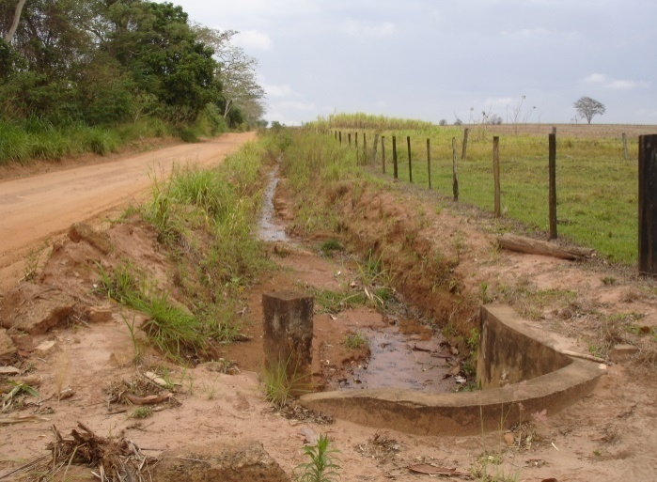
trecho J1- sistema drenagem ineficiente. Declive. | trecho J1- afloramento com canal de 340m.

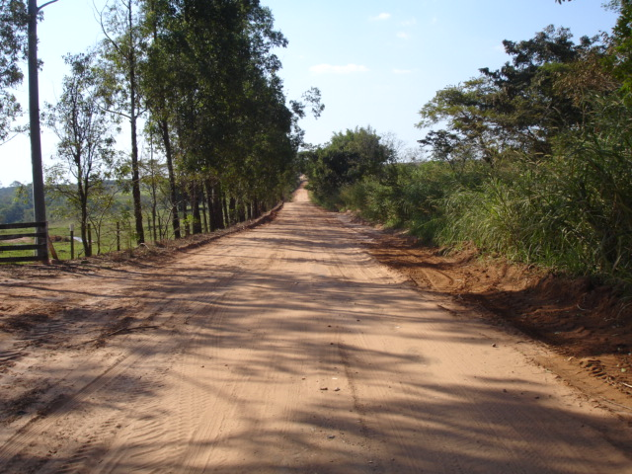 | 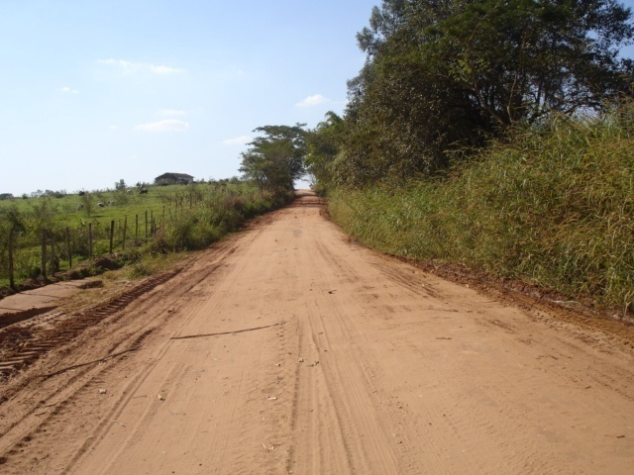
trecho J2- 270m- topografia plana- APP.dreno LD. | trecho K1- 470m- Sistema drenagem ineficiente no LD.

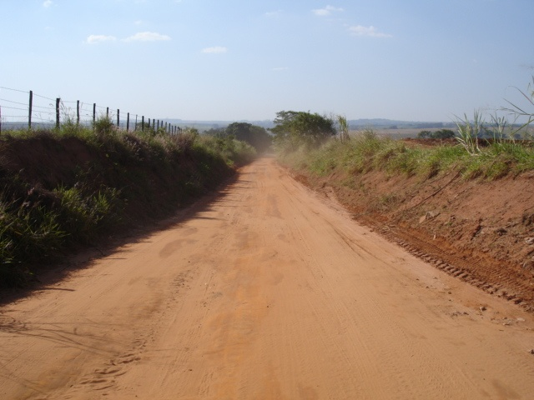
trecho K2- 300m- sem drenagem. Final do trecho.

anexos Rec. Técnicas
Prefeitura do Município de Itajobi

ESTADO DE SÃO PAULO CNPJ 45.126.851/0001-13

Municipio Itajobi- IJO-352 Estradas = A - Bairro Vila Açai e B IJO 050 - Boa Sorte.
Estratégia de intervenção nos trechos com seguintes serviços:

Anexo 1- Especificação Técnica na Construção de Lombadas.
Deverá ser construída com início do estaqueamento das laterais, iniciando sua posição na locação do talude de montante e crista da lombada, a cota do pé do talude de montante deverá ser transferida para a estaca posicionada na crista da lombada e posteriormente acrescida entre 10 cm e 30 cm é demarcada com talisco para orientar a altura que a crista da lombada será construída.
Na locação do talude de jusante da lombada, a cota da crista deverá ser mantida e o comprimento nunca deverá ser menor que o dobro do comprimento tomado para o talude de montante.
A figura e fotos abaixo demonstram como efetuar a demarcação de uma lombada.
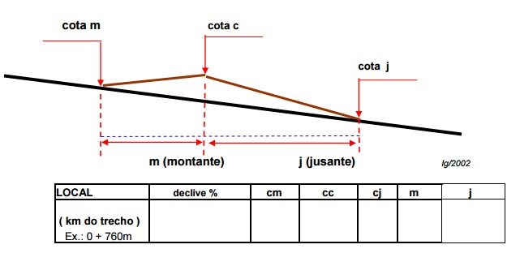

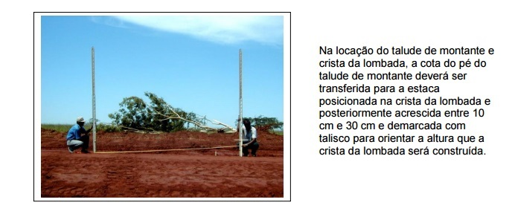

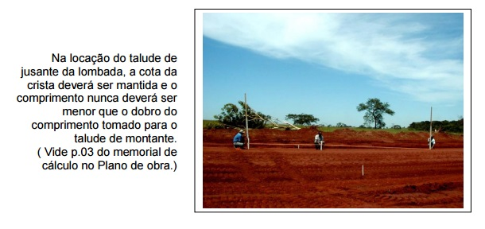

Foto 2 mostra o final da locação da lombada, instruindo onde deverá ser realizado o aterro

Anexo 2- Especificação Técnica na Locação e Construção de Terraços. De posse das cotas respectivas dos pontos de locação da lombada nos canis de drenagens laterais, locar com desnível de até 0,25 metros as cotas dos terraços a serem construídos em nível ou desnível, suficiente para atender as condições locais ( solo, declividade e etc (partindo de cada extremidade da lombada. A ultima estaca do terraço, a partir da lombada, deverá ter cota coincidente com a cota da estaca do canal de drenagem que originou esta locação. Deixar uma borda livre de, no mínimo, 0,30 m acima da cota útil de armazenamento.
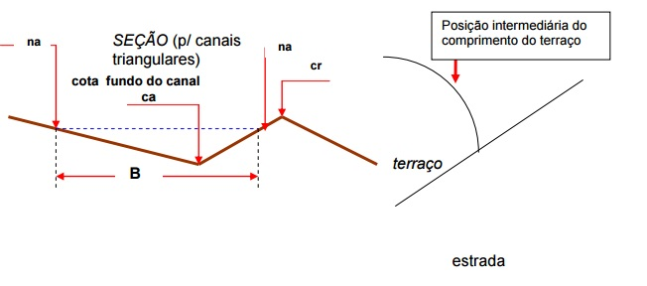

Equipamentos Necessários: Motoniveladora, Trator de Esteira, Pá Carregadeira.

Anexo 3- Especificação Técnica na Locação e Construção de Bacias de Captação.
De posse das cotas respectivas dos pontos de locação da lombada, nos canais de drenagem laterais, locar com desnível de mais ou menos 1%, do ponto B, também conhecido como ponto de referencia para a construção da Bacia de Captação.
Mantendo o comprimento C-D, com o ponto B fixo rotacionar a bacia de modo que os pontos C e D ocupem a mesma cota do terreno B’, C’, e D’ deve-se deixar uma borda livre de no mínimo 30 cm acima da cota original.
Para a construção das Bacias de Captação, utilizam-se tratores de esteiras com lâmina frontal ou Pá Carregadeira, escavando o fundo da bacia e. Posteriormente locar os pontos B’, C’ e D’, mantendo o mesmo raio BC ou BD, sendo que os pontos
levando a terra até as estacas para a formação do aterro. O posicionamento de trabalho deve ser sempre perpendicular ao aterro em arco a ser construído, tendo como referencia a estaca do ponto B do desenho, onde a altura maior.ré da máquina deverá sempre se alinhar para o próximo corte.
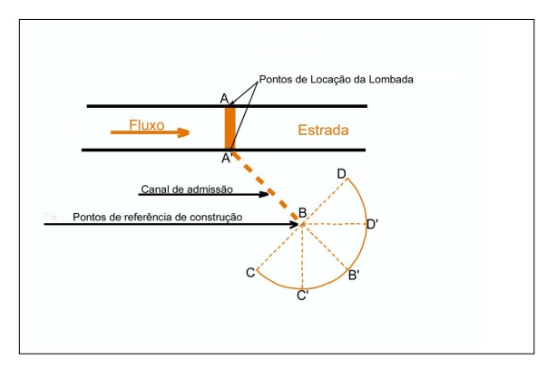
Do ponto B do desenho até a base do aterro, escava-se aproximadamente 1,00 m d e profundidade para teoricamente conseguirmos uma altura total de 2,00 m de aterro na sua

Anexo 4- Especificação Técnica na Locação da Faixa de Corte.

A faixa de corte/trabalho, refere-se a área ao longo da estrada rural, que sofrerá intervenções durante os serviços de adequação. As áreas ocupadas pelas estruturas de armazenamento de águas pluviais, não estão necessariamente contidas nesta faixa.
Tem como objetivo delimitar a faixa a ser trabalhada, servindo de referência aos operadores de máquinas, evitando a movimentação de solo em excesso ou em volumes inferiores ao necessário. A sua locação é necessária quando a obra contemplar retaludamento para a elevação do greide estradal (abatimentos de barrancos).

METODOLOGIA INTERVENÇÕES COM RETALUDAMENTO (BOTA-DENTRO).
Considerando:
h = Altura barranco fc = Faixa de corte = (h x 2 /3 ) x S fl = Faixa de limpeza = fc + área de manobra de equipamento (am). S = relação de corte ideal para se conseguir rampa com declividade que possibilite a saída de canal de drenagem superficial (3:1 até 5:1), assim S = 3 até 5.
A partir do início do trecho a ser trabalhado, faz-se a medição da altura do barranco, de ambos os lados, espaçados a cada 50m (no máximo).
De posse das alturas (h) respectivas, lado direito (hd) e lado esquerdo (he), faz a determinação dos pontos que vão delimitar as respectivas faixas de corte. Locar os pontos através de estaqueamento ao longo do trecho a ser trabalhado. Em casos onde haja inclinação transversal do relevo em relação ao eixo da estrada, a relação de corte do barranco de montante poderá ser aumentada em ate duas vezes, podendo chegar então até S=10, objetivando uma melhor adequação da plataforma/leito.
A faixa de corte locada através de estacas servirá também de referência ao operador quanto à posição do material resultante da limpeza desta faixa, o qual deverá ser depositado fora da área de manobra acima definida.
INTERVENÇÕES COM SUAVIZAÇÃO DE TALUDES DE CORTE.
Neste caso poderá a demarcação, através de estacas, ocorrerem a intervalos de 100 m no trecho em obra, apenas para sinalizar aos usuários e proprietários das glebas. Tal procedimento servirá, também, de referência a equipe de trabalho para a deposição de materiais ou circulação/estacionamento de equipamentos necessários.

A FIGURA ABAIXO DEMONSTRA COMO EFETUAR ESTA PRÁTICA.
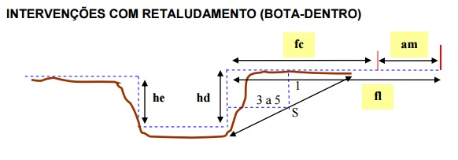

Equipamento Necessário: Motoniveladora, Pá Carregadeira, Trator Esteira e Escavadeira Hidráulica

Anexo 5- Especificação Técnica na Limpeza da Faixa de Corte. A limpeza da área de corte/trabalho diz respeito à remoção de materiais inservíveis à adequação, de um modo geral, da plataforma da estrada ou para a elevação do seu perfil longitudinal (greide). Em especial, é a remoção de todo material vegetal, juntamente com a camada de solo superficial que contém também elevados teores de matéria orgânica, inadequados para a composição de aterros. O objetivo desta aplicação é de fornecer material apropriado à obra seja das faixas marginais da estrada ou de áreas de empréstimo, bem como reservar a camada orgânica para posterior devolução sobre áreas de subsolos expostas, contribuindo com o processo de restabelecimento da vegetação nas áreas terraplenadas.
O primeiro passo é assegurar-se da liberação das áreas de intervenção para executar a raspagem da superfície da faixa de corte (fc), a uma profundidade de até 0,20m e depositar esse material além do limite da faixa de limpeza. Esse material depositado, ao término dos serviços de terraplenagem, será reposto como material de cobertura na faixa de corte. Caso o material de limpeza gerar volume significativo, que possa dificultar os trabalhos de corte e aterro, o mesmo deverá ser retirado da área e depositado em locais previamente escolhidos (bota-fora. Para escavações ou cortes, em áreas de empréstimo, distantes do corpo estradal, a raspagem superficial (variável) deverá acumular material para o recobrimento do terreno. Figura abaixo demonstra como deve demarcar a área de limpeza para realizar o corte.

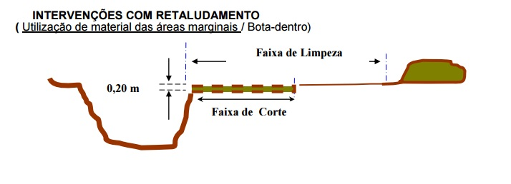

EQUIPAMENTOS RECOMENDADOS.
· Trator de esteiras;
· Pá carregadeira;
· Motoniveladora;
· Trator de pneus + raspadeira.

Anexo 6- Especificação Técnica na Adequação de Taludes e Leito.
Adequação de taludes após a limpeza de todo o material indesejável à constituição do leito e da estrada, inicia-se o retaludamento (quebra de barranco) a partir da faixa de corte previamente estabelecida e demarcada. Esta operação (bota dentro) ao mesmo tempo em que fornece material para a elevação do leito da estrada, deverá assegurar a nova conformação dos taludes. Elevação do leito: Simultaneamente ao retaludamento (quebra de barrancos), promove-se à deposição do material resultante desta operação (solo) em local que irá compor a nova plataforma da estrada. Esta operação não deve ser realizada em camadas espessas, uma vez que tal procedimento dificultará os processos de acomodação e/ou compactação do material, podendo comprometer a capacidade de suporte necessária ao leito da estrada, tendo como consequência sua deformação. O tipo de compactação a ser empregado, está relacionado a fatores como o tipo de solo, tipo de revestimento a ser utilizado na pista de rolamento, tipo de trânsito a ser atendido (leve, médio, pesado).
Em locais onde o terreno apresenta-se com inclinação transversal em relação ao eixo da estrada, e desde que necessitem de retaludamento nas duas laterais da estrada, deve-se abater primeiramente o lado de montante (mais alto) e complementar, se necessário com o lado de jusante (mais baixo). · Nesta etapa, deverão estar concluídas as obras referentes à drenagem profunda e/ou corrente.

EQUIPAMENTOS RECOMENDADOS:
- INTERVENÇÕES COM RETALUDAMENTO (BOTA-DENTRO).
· Na quebra de barranco: Subsolador tracionado, Trator de Esteira, Pá Carregadeira;
· Na elevação do leito: Motoniveladora, trator de Esteira;
· Na compactação: Rolos compactadores, Irrigadeira, Motoniveladora

INTERVENÇÕES SEM RETALUDAMENTO.

· Adequação de talude e Regularização do leito: Motoniveladora;
· Corte de Material: Trator de Esteira;
· Carga e transporte de material: Pá-Carregadeira, Caminhão Basculante, Scraper; Retroescavadeira e Escavadeira Hidráulica.
· Compactação: Rolo Compactador, Irrigadeira e motoniveladora.

Anexo 7- Especificação Técnica na Locação da Plataforma da Estrada.
Plataforma é definida como parte da estrada compreendida entre os bordos dos acostamentos externos, mais as larguras das sarjetas e/ou as larguras adicionais, conforme se trate de seções de corte e ou aterro. Para efeito das obras de adequação a serem desenvolvidas, a plataforma da estrada é a seção transversal que contém a pista de rolamento mais o espaço ocupado pelos canais laterais de drenagem (sarjetas).

Tem como objetivo definir a seção transversal que deverá ser objeto de regularização ou
re-conformação, tendo como definição da Plataforma segundo a Seção Transversal da Estrada, exemplo figura abaixo.

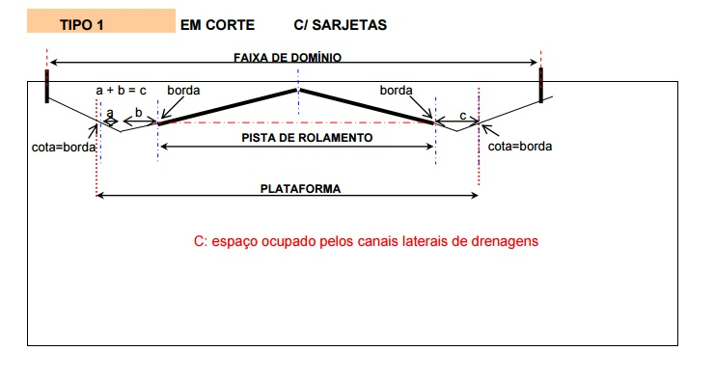

Anexo 8- Especificação Técnica na Regularização da Plataforma da Estrada.
Esta tarefa tem a finalidade de definir as conformações da pista de rolamento com devido abaulamento transversal, promover correções na inclinação das rampas, inclinação de taludes e, também, estabelecer cotas convenientes para os canais laterais de drenagem em relação ao eixo da estrada.
Figura abaixo demonstra dados.

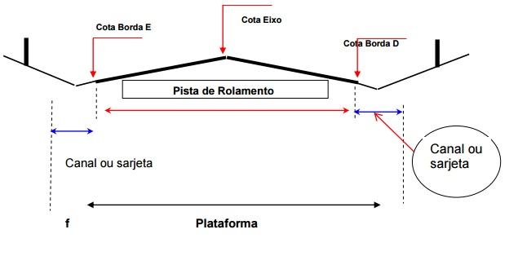

A declividade da rampa é fator determinante na inclinação de abaulamento, e deve ser determinado pela tabela a seguir:

Obs: No caso de inclinação da pista e/ou plataforma somente em um dos lados,a inclinação máxima deve ser de 2%

Anexo 9- Especificação Técnica na Compactação do leito da Estrada.
A compactação de solos e demais materiais visa, principalmente, promover sua estabilização e/ou impermeabilização. Portanto, este tipo de operação deverá ser empregado quando houver deposição de materiais, visando minimizar processo erosivo e desgaste da pista durante os trabalhos de adequação de estradas (aterros, retaludamentos, revestimentos primários do leito etc.), bem como quando desejarmos promover a estabilização e/ou impermeabilização de matérias já existentes. A necessidade de compactação, bem como a metodologia a ser empregada, depende de vários fatores, onde se deve atentar para os seguintes:
· Tipo de material a ser trabalhado.
· Tipo de operação envolvida.
· Grau de compactação necessário em função das características da obra.
Podemos considerar 02 tipos de compactação utilizados em estradas rurais:

1- Compactação Sem Controle Tecnológico:
Utilizando-se do tráfego de veículos/equipamentos disponíveis na obra quando há deposição de materiais (solos) em camadas finas, sob trânsito intenso dos próprios equipamentos utilizados na operação.
Estas operações são empregadas de forma isolada ou em conjunto. Geralmente não apresentam elevado grau de compactação e uniformidade, motivo pelo qual só devem ser utilizadas em situações específicas que não comprometam a qualidade da obra em etapas posteriores.
A umidade do material a ser compactado, influencia sobremaneira este tipo de operação. Quando utilizar de rolos compactadores, com análise visual do resultado Inicialmente proceder-se-á à escarificação geral da área a ser trabalhada em até 0,20 m abaixo da cota da superfície.
No caso de importação de materiais, os mesmo serão lançados após a referida escarificação, em camadas de espessura não superiores a 0,30m (a primeira camada lançada não deverá exceder os 0,30m de espessura, somada à espessura da camada escarificada).
Caso seja necessário, o material escarificado ou lançado será homogeneizado com o uso combinado de grade de discos ou enxada rotativa, motoniveladora e irrigadeira garantindo-se a inexistência de grumos ou torrões. Posteriormente a camada deverá ser compactada com rolo vibro, considerando um número de 08 a 10 passadas como média ideal para fechar toda a área a ser compactada.
O teste final da compactação será visual/física e deverá ser observado se o rolo está mantendo uma profundidade de penetração insignificante em relação ao impacto proporcionado e o seu caminhamento sobre a base se dá de maneira aleatória (comportamento popularmente conhecido como “Bailarina”).
Em se tratando de revestimento primário do leito, na fase de acabamento final, só será permitida a realização da operação de corte (lixamento), sendo vedada a correção de depressões por adição desse material cortado. (Todo material oriundo deste corte (lixamento), deverá ser acomodado além das bordas da pista de rolamento ou reaproveitado em outros trechos.
...

Anexo Ep. Brita
Prefeitura do Município de Itajobi
ESTADO DE SÃO PAULO CNPJ 45.126.851/0001-13

Municipio Itajobi - Estradas IJO-352 - Bairro Vila Açai e IJO-050 - Bairro Boa Sorte
Especificação Tecnica da Brita- Material granular a utilizar
c) os agregados utilizados a partir da britagem e classificação de rocha sã devem constituir-se por fragmentos duros, limpos e duráveis, livres de excesso de partículas macias (friáveis) ou de fácil desintegração, assim como de outras substâncias ou contaminantes prejudiciais;
d) desgaste no ensaio de abrasão Los Angeles, conforme NBR NM51, inferior a 50%;
e) equivalente de areia do agregado miúdo, conforme NBR 12052, superior a 55%;
f) índice de forma superior a 0,5 e porcentagem de partículas lamelares inferior a 10%, conforme NBR 6954; e
g) a perda no ensaio de durabilidade conforme DNER ME 089, em cinco ciclos, com solução de sulfato de sódio, deve ser inferior a 20%, e com sulfato de magnésio inferior a 30%.
h) o material granular só será aceito após apresentação da licença de operação da empresa fornecedora junto ao órgão ambiental competente, não sendo aceitos protocolos.

1.1.1.Requisitos da Exploração dos Agregados:
...

